AVALIACAO FINAL
PLANO DE AÇÃO NACIONAL DE CONSERVAÇÃO DE ESPÉCIES AMEAÇADAS DE EXTINÇÃO - PAN

Plano de Ação Nacional para a Conservação [nome do PAN] - PAN nome

Objetivo Geral do PAN

Data da Elaboração de Indicadores e Metas |  | 11 a 15 de agosto de 2025

Data da Avaliação de Meio Termo |  | 2022-01-01

Data da Avaliação Final |  | 2025-03-03

DADOS DA MATRIZ DE METAS |  |  |  |  |  |  |  |  |  |  | DADOS DA AVALIAÇÃO FINAL
Nº OE | OBJETIVOS ESPECIÍFICOS | Indicador | Linha de base | Meta de meio termo | Meta final | Expectativa (Aumentar, Manter, Reduzir) | Meio de verificação | Frequência de mensuração | Responsável | Observações | Resultado da monitoria do indicador | Tendência do indicador | Acurácia da análise de tendência | Descrição do resultado do indicador | Data da mensuração | Responsável | Observações | Tendência do Objetivo Específico | Acurácia da análise de tendência | Descrição do resultado do Objetivo Específico
1 |  |  |  |  |  |  |  |  |  |  |  |  |  |  |  |  |  |  | Média

 |  |  |  |  |  |  |  |  |  |  | 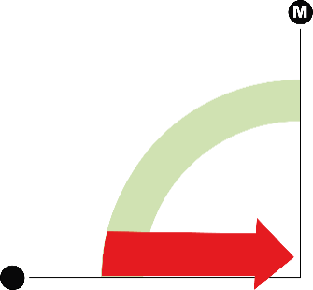

3

4

6

7

8

9

10

